상품제안서
플랜 다이어리 뉴미니(주문제작형) | 상품코드: S26165

 |  |  |  |  |  |  | 02-713-8555 | www.synergygift.co.kr
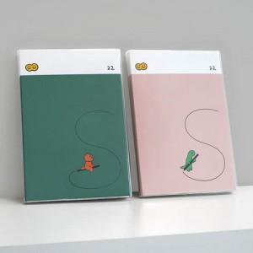

【상세/제작정보】 | 커버 풀칼라 인쇄포함!&nbsp;내지 기성 총 192P(인쇄불가)

【인쇄/포장옵션】 | 표지 풀칼라 / OPP(비닐)

【공급단가】 | 수량 | 100~ | 300~ | 1,000~ | 3,000~ | 10,000~
*VAT별도 | 단가 | 5,400원 | 4,470원 | 3,780원 | 3,720원 | 3,590원

【상품 URL】 | https://www.synergygift.co.kr:443/src/goods_detail.php?gdno=26165

